Sheet1
ID | Заголовок | Описание | Шаги воспроизведения | Комментарий | Серьезность | Приоритет
LOST-1 | Не переведены названия зелья для ХП. Дважды повторяется слово 'potion' | На 2:24 видно, как персонаж подбирает зелья здоровья, но они называются по-английский 'Healing potion potion'. | 1. Перейти по ссылке https://drive.google.com/drive/folders/1dxUknHDsqvMSZZlT9TeN39gfA028XBEw? usp=sharing. 2. Открыть видео Prologue.mp4. 3. Отмотать таймлайн на 2 минуты 24 секунды. | 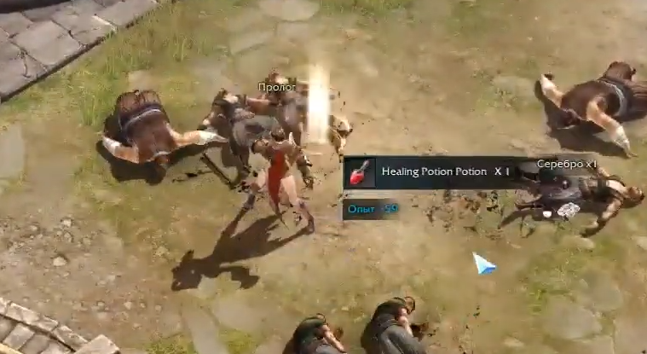 | Низкая | Средний
LOST-2 | Противник не атакует персонажа | На 4:24 видно, как после кат-сцены толпа противников набросилась на персонажа. После применения скиллов, противники убиты, а один остался стоять. Как я понял, персонаж убивает всех с одного удара. Этот противник с полной полоской ХП. | 1. Перейти по ссылке https://drive.google.com/drive/folders/1dxUknHDsqvMSZZlT9TeN39gfA028XBEw? usp=sharing. 2. Открыть видео Prologue.mp4. 3. Отмотать таймлайн на 4 минуты 24 секунды. | 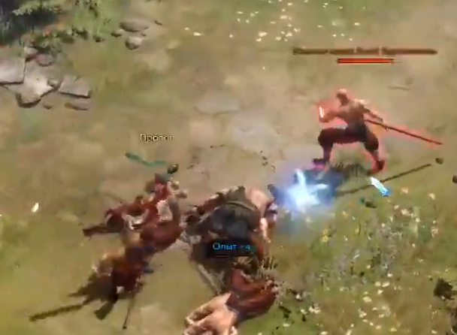
LOST-3 | Противник не атакует персонажа | На 4:30 видно, как толпа противников набросилась на персонажа. После применения скиллов, противники убиты, а один остался стоять. Как я понял, персонаж убивает всех с одного удара. Этот противник с полной полоской ХП. | 1. Перейти по ссылке https://drive.google.com/drive/folders/1dxUknHDsqvMSZZlT9TeN39gfA028XBEw? usp=sharing. 2. Открыть видео Prologue.mp4. 3. Отмотать таймлайн на 4 минуты 30 секунды. | 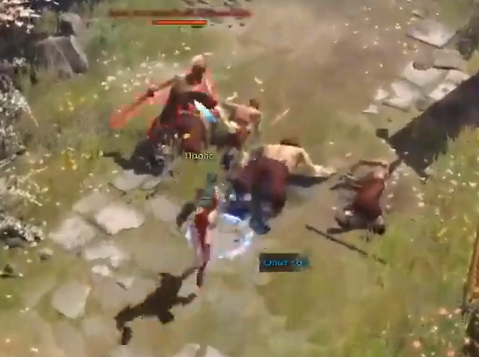 | Средняя | Низкий
LOST-4 | Персонаж не сразу может пройти через открыте двери | На 17:32 видно, как перед персонажем автоматически открываются двери. При их полном открытии персонаж не может пройти сквозь них еще примерно 1 секунду. | 1. Перейти по ссылке https://drive.google.com/drive/folders/1dxUknHDsqvMSZZlT9TeN39gfA028XBEw? usp=sharing. 2. Открыть видео Prologue.mp4. 3. Отмотать таймлайн на 17 минут 32 секунды. | 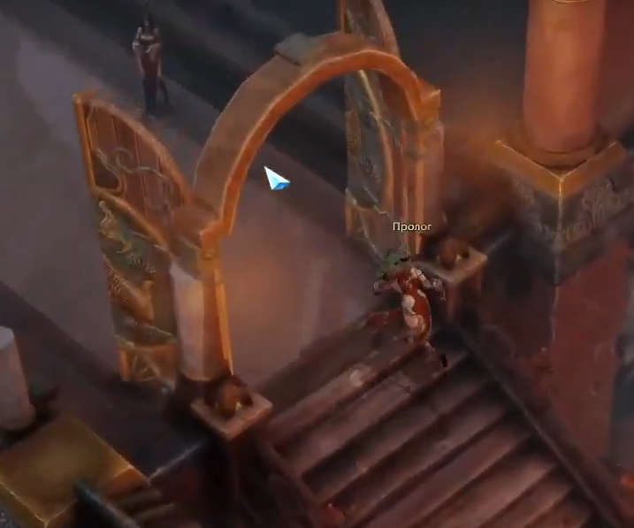 | Низкая | Низкий

